チェックリスト
【ご注意】本書類は記載例ですので、実際の申請に使用することはできません。

チェックリスト（努力事項に関する確認資料）

【ご確認ください】 登録申請前に本チェックリストを用いて、登録に必要な確認資料の提出準備が完了しているかご確認ください。貼付や記入の完了した確認資料について、チェック欄を「確認済」として、各視点の半数以上の確認資料について「確認済」とした状態でご申請ください。

【本資料の説明】
本Excelは「努力事項に関する確認資料」における各確認資料の記入例をまとめた資料です。
このチェックリストのチェック欄が「確認済」と記載されている項目について、確認を実施します。チェック欄は、以下のとおり記載してください。
・要件を満たし、確認資料を提出する項目は、「確認済」と記載
・確認資料を提出しない項目は、「該当なし」と記載確認済
※ 提出時には全ての分野（視点）で「確認済」となっている項目が半数以上となっていることを確認した上で提出してください。
・会計の視点・・・・・・３項目以上
・持続可能性の視点・・・２項目以上
・労働環境改善の視点・・２項目以上
・IT導入の視点・・・・・４項目以上

分野 | 番号 | 確認資料 | 提出方法 | チェック

経営状況 （会計の視点） | b-1 | 直近１事業年度のキャッシュフロー計算書 | 貼付 | 確認済

 | b-2 | 直近１事業年度の損益分岐点比率の算出資料 | 記入 | 確認済

 | b-3 | 直近１事業年度の償却前営業利益の算出資料 | 記入 | 確認済
高付加価値経営旅館等への登録には、各視点ごとに半数以上の確認書類提出が必要です
 | b-4 | 直近１事業年度の自己資本比率の算出資料 | 記入 | 確認済

 | b-5 | 直近１事業年度の管理表（部門別の管理会計） | 貼付 | 確認済

経営状況 （持続可能性の視点） | b-6 | サステナビリティに関する取組に係るチェックリスト及び実践している取組を自社サイト等において発信していることを証する書類 | 記入及び貼付 | 確認済

 | b-7 | GSTC認定の第三者認証機関からの認証又はGSTC基準の承認を受けた認証を取得していることを証する書類 | 貼付 | 確認済

 | b-8 | 「中小企業BCP策定運用指針」に則ったBCP又はこれに準ずる書類 | ファイルをメール添付 | 確認済

人事・労務環境 （労働環境改善の視点） | b-9 | 有給休暇計画的付与制度を導入していることを証する書類 | 貼付等 | 確認済

 | b-10 | 法定外休暇制度を導入していることを証する書類 | ファイルをメール添付 | 確認済

 | b-11 | 退職金制度を導入していることを証する書類 | ファイルをメール添付 | 確認済

 | b-12 | 能力評価制度を導入していることを証する書類 | ファイルをメール添付 | 確認済

IT活用状況 （IT導入の視点） | b-13 | 自社サイトでの直販ページURL及び予約完了までの画面の写し | 記入 | 確認済

 | b-14 | 宿泊施設管理システム（PMS）を導入していることを証する書類 | 記入 | 確認済

 | b-15 | キャッシュレス決済を導入していることを証する書類 | 記入 | 確認済

 | b-16 | レベニューマネジメントシステムを導入していることを証する書類 | 記入 | 確認済

 | b-17 | デジタルマーケティングシステムを導入していることを証する書類 | 記入 | 確認済

 | b-18 | 人事・給与管理システムを導入していることを証する書類 | 記入 | 確認済

 | b-19 | 会計（仕訳・出納・帳簿管理等）管理システムを導入していることを証する書類 | 記入 | 確認済

備考 | - | 申請にあたり、補足する事項があれば、ご記載ください。 | 記入 | 該当なし

補足資料（名義）
【ご注意】本書類は記載例ですので、実際の申請に使用することはできません。

【ご確認ください】 確認資料に記載の法人名と新規登録申請書「旅館等を営む者」の名義が異なる場合は、この補足資料を記入して、ご提出ください。確認資料に記載の名義と新規登録申請書の「旅館等を営む者」が同一の場合は記入不要です。「旅館等を営む者」が法人・個人のどちらの場合でも該当する場合は作成・提出が必要となります。

補足資料（確認資料に記載の名義と新規登録申請書「旅館等を営む者」が異なる場合）

確認資料に記載の名義と新規登録申請書「旅館等を営む者」の名義が異なる場合は、以下の１～３を確認し、必要な項目に記入してください。

1.努力事項に関する各確認資料に記載された名義が新規登録申請書「旅館等を営む者」と異なる理由
努力事項に関する各確認資料の名義が異なる理由について、A~Eから該当する理由をチェックしてください。
該当しない項目は「該当なし」を選択してください。

番号 | 理由 |  |  | チェック

A | 新規登録申請書の「旅館等を営む者」について、名義の変更を行ったため。 |  |  | 該当なし

B | 新規登録申請書の「旅館等を営む者」について、会社合併（新設合併・吸収合併）を行ったため。 |  |  | ✓

C | 新規登録申請書の「旅館等を営む者」について、会社分割（吸収分割・新設分割）を行ったため。 |  |  | 該当なし

D | 新規登録申請書の「旅館等を営む者」が委託契約に基づき施設の運営の一部又は全部を第三者に委託しているため。 |  |  | 該当なし

E | 新規登録申請書の「旅館等を営む者」の親会社又は子会社（財務諸表等の用語、様式及び作成方法に関する規則第８条第３項に定義される「親会社」又は「子会社」）名でのみ作成が可能な確認資料があるため。 |  |  | ✓

※A~Dに該当する方は、別途「旅館等を営む者」記載の名義と各確認資料に記載の法人・個人の関係を証明する書類の提出が必要です。必要な提出書類は、登録申請マニュアルの5頁をご参照ください。

上記表の全てのチェック欄に「✓」または「該当なし」を記載したら、２番を記載してください。

2.新規登録申請書と努力事項に関する各確認資料で名義が異なる項目及びその理由
新規登録申請書の「旅館等を営む者」と名義が異なる確認資料について、該当する理由を選択してください。
上記でD、Eのいずれかを選択した場合は、各確認資料について名義が異なる理由をご記入ください。
新規登録申請書の「旅館等を営む者」と名義が同一の確認資料については、「ー」を選択してください。

番号 | 確認資料 | 理由 | 各確認資料について名義が異なる理由 （D、Eのいずれかを選択した場合のみ）

b-1 | 直近１事業年度のキャッシュフロー計算書 | D | 財務諸表は親会社が一括で作成しているため

b-2 | 直近１事業年度の損益分岐点比率の算出資料 | D | 財務諸表は親会社が一括で作成しているため

b-3 | 直近１事業年度の償却前営業利益の算出資料 | D | 財務諸表は親会社が一括で作成しているため

b-4 | 直近１事業年度の自己資本比率の算出資料 | D | 財務諸表は親会社が一括で作成しているため

b-5 | 直近１事業年度の労働生産性の算出資料 | －

b-6 | サステナビリティに関する取組に係るチェックリスト及び実践している取組を自社サイト等において発信していることを証する書類 | －

b-7 | GSTC認定の第三者認証機関からの認証又はGSTC基準の承認を受けた認証を取得していることを証する書類 | －

b-8 | 「中小企業BCP策定運用指針」に則ったBCP又はこれに準ずる書類 | －

b-9 | 有給休暇計画的付与制度を導入していることを証する書類 | －

b-10 | 法定外休暇制度を導入していることを証する書類 | －

b-11 | 退職金制度を導入していることを証する書類 | －

b-12 | 能力評価制度を導入していることを証する書類 | －

b-13 | 自社サイトでの直販ページURL及び予約完了までの画面の写し | － | －

b-14 | 宿泊施設管理システム（PMS）を導入していることを証する書類 | － | －

b-15 | キャッシュレス決済を導入していることを証する書類 | － | －

b-16 | レベニューマネジメントシステムを導入していることを証する書類 | － | －

b-17 | デジタルマーケティングシステムを導入していることを証する書類 | － | －

b-18 | 人事・給与管理システムを導入していることを証する書類 | － | －

b-19 | 会計（仕訳・出納・帳簿管理等）管理システムを導入していることを証する書類 | － | －

b-1
【ご注意】本書類は記載例ですので、実際の申請に使用することはできません。

b-1_直近１事業年度のキャッシュフロー計算書

【確認資料】直近１事業年度のキャッシュフロー計算書
【提出方法】本シートに貼り付け
【注意事項】サンプルでは、中小企業庁「『中小企業の会計』ツール集」のキャッシュフロー計算書（https://www.chusho.meti.go.jp/zaimu/kaikei/tools/2009.htm）を例示しています。提出するキャッシュフロー計算書は、一定期間における現金の流入と流出、及びその差額について、営業活動（仕入、販売）・投資活動（設備投資、売却）・財務活動（借入、返済）の観点で表形式で整理した書類であれば、必ずしもサンプルと同一の様式である必要はありません。

 | キャッシュフロー計算書はり付け欄

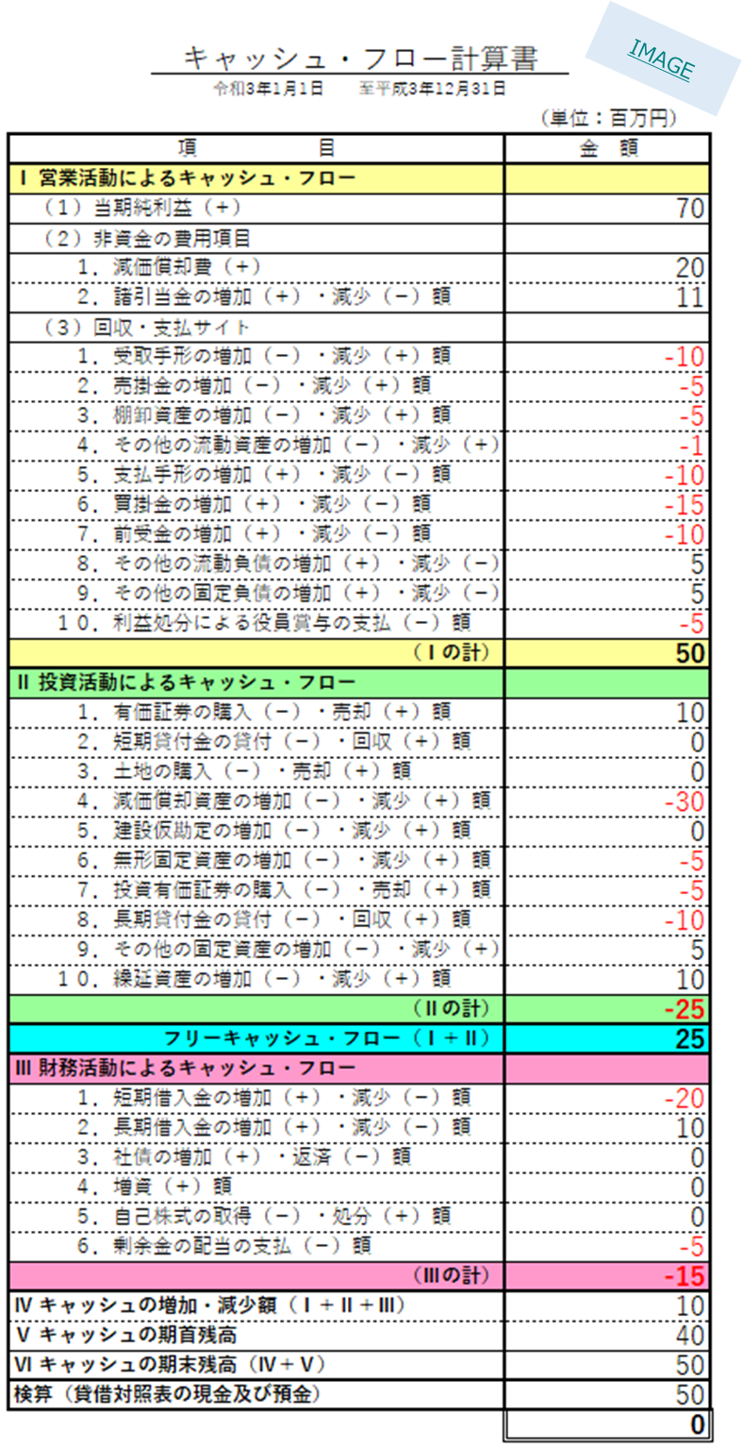

b-2
【ご注意】本書類は記載例ですので、実際の申請に使用することはできません。
直近1事業年度に該当する年度の開始日と終了日を正しく記載してください。

b-2_直近１事業年度の損益分岐点比率の算出資料

年度 |  | 2022 | 年 | 4 | 月 | 1 | 日 | ～ | 2023 | 年 | 3 | 月 | 31 | 日
損益分岐点比率（％） |  | 98%
損益分岐点売上高（円） |  | 592,022,988
限界利益率（％） |  | 76%
年間売上高（円） |  | 603,070,000
変動費（円） |  | 142,320,000
固定費（円） |  | 452,310,000

【備考】
・会計システム等で損益分岐点比率の算出が可能な場合は、直接記載してください。
・「年度」の行には、直近の1事業年度を西暦で記載してください。
・「年間売上高」の行には、損益計算書に基づいて売上を記載してください。
※上記に入力する「年間売上高」は、③添付資料（必須事項に関する確認資料）a-7_
直近１事業年度のADRの算出資料で入力した数値と一致させてください。
・「固定費」の行には、日々の仕訳を元に固定費の合計を記載してください。
 | 例）固定費＝人件費＋減価償却費＋営業外費用－営業外収益
・「変動費」の行には、日々の仕訳を元に変動費の合計を記載してください。
 | 例）変動費＝売上高－経常利益－固定費
・上記とは別の基準により変動費・固定費を分類している場合、別の基準により
算出した数値の記載でも構いません。
・「損益分岐点売上高」「限界利益率」の行は、自動で算出されますので記載は不要です。
【確認資料】直近１事業年度の償却前営業利益の算出資料
【提出方法】本シートに記入（青字例）
【注意事項】固定費と変動費の算出方法について、例示では「2021年版中小企業白書 第２部 第１章 第1節 〔２〕企業の収益構造 第2-1-5図」（https://www.chusho.meti.go.jp/pamflet/hakusyo/2021/chusho/b2_1_1.html）に準じた算出方法としていますが、別の基準により変動費・固定費を分類している場合、別の基準により算出した数値の記載でも構いません。

b-3
【ご注意】本書類は記載例ですので、実際の申請に使用することはできません。

b-3_直近１事業年度の償却前営業利益の算出資料

年度 | 2022 | 年 | 4 | 月 | 1 | 日 | ～ | 2023 | 年 | 3 | 月 | 31 | 日
償却前営業利益（円） | 40,220,000
営業利益（円） | 8,440,000
減価償却費（円） | 31,780,000

【備考】
・会計システム等で償却前営業利益の算出が可能な場合は、直接記載してください。
・「年度」の行には、直近の1事業年度がb-2シートから自動で転記されます。
・「営業利益」「減価償却費」の行には、損益計算書に基づいて各金額を記載してください。
※上記に入力する「営業利益」「減価償却費」は、③添付資料（必須事項に関する確認資料）
a-5_直近１事業年度の労働生産性の算出資料で入力した数値と一致させてください。
【確認資料】直近１事業年度の償却前営業利益の算出資料
【提出方法】本シートに記入（青字例）

b-4
【ご注意】本書類は記載例ですので、実際の申請に使用することはできません。

b-4_直近１事業年度の自己資本比率の算出資料

年度 | 2022 | 年 | 4 | 月 | 1 | 日 | ～ | 2023 | 年 | 3 | 月 | 31 | 日
自己資本比率（％） | 13%
総資本（円） | 1,006,720,000
純資産（円） | 127,240,000
新株予約権（円） | 0

【備考】
・会計システム等で自己資本比率の算出が可能な場合は、直接記載してください。
・「年度」の行には、直近の1事業年度がb-2シートから自動で転記されます。
・「総資本」「純資産」「新株予約権」の行には、貸借対照表に基づいて各金額を記載してください。

【確認資料】直近１事業年度の自己資本比率の算出資料
【提出方法】本シートに記入（青字例）

b-5
【ご注意】本書類は記載例ですので、実際の申請に使用することはできません。

b-5_直近1事業年度の管理表（部門別の管理会計）
 | ※年度欄は、直近の1事業年度がb-2シートから自動で転記されます。
 | 年度 | 2022 | 年 | 4 | 月 | 1 | 日 | ～ | 2023 | 年 | 3 | 月 | 31 | 日

【確認資料】直近１事業年度の管理表（部門別の管理会計）
【提出方法】本シートに貼り付け
【注意事項】サンプルでは、平成25年度に観光庁にて設置した「宿泊業経営検討会」でとりまとめた「旅館管理会計システム」（https://www.mlit.go.jp/kankocho/news06_000203.html）を用いて作成した管理表を例示しています。提出する管理表は、原価管理を行うために、部門別の売上や費用、損益を整理した表であれば、必ずしもサンプルと同一の様式である必要はありません。

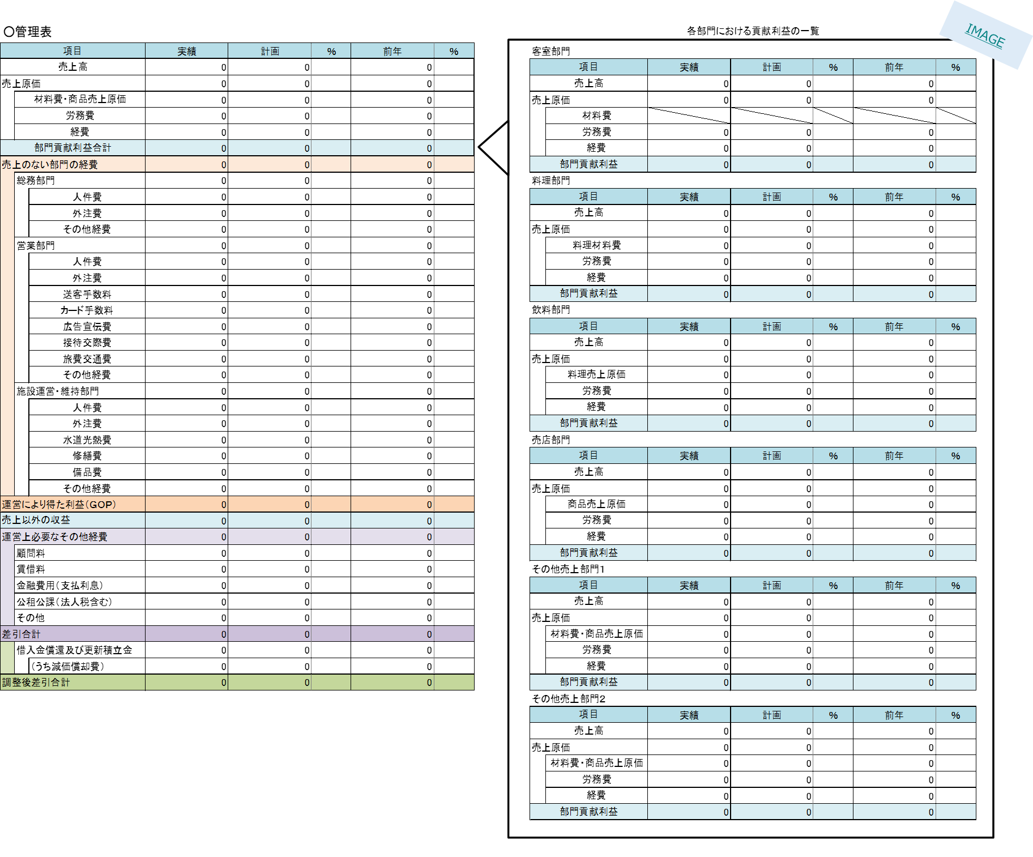

申請する宿泊施設内における部門別の収支状況を整理した表をご提出ください。
法人内における施設別の管理表等は認められません。

b-6
【ご注意】本書類は記載例ですので、実際の申請に使用することはできません。

b-6.1_サステナビリティに関する取組に係るチェックリスト |  |  |  | b-6.2_実践している取組を自社サイト等において発信していることを証する書類

「実施状況」欄では、最低1項目において「実施済（情報発信している）」を選択してください。
項 目 |  |  | 実施状況 | 【実施済（情報発信している）】を選択した項目 ※左記チェックリストの項目1～22のうち、項目番号を１つ以上記載 |  | 1
１．効果的で持続可能な経営管理の明示
 |  |  |  | 情報発信しているページのURL |  | xxxxxxxxxxxxxxx
【確認資料１】サステナビリティに関する取組に係るチェックリスト
【提出方法１】本シートに記入（青字例）
【注意事項１】実施状況の選択肢から適切なものをプルダウンで選択して下さい。
 | 1 | 持続的な経営に関する取り組み方針を定め、社内で、また、取引先や宿泊客にも積極的に周知している。（A1） | 実施済（情報発信している）
【確認資料２】実践しているサステナビリティに関する取組を自社サイト等において発信していることを証する書類
【提出方法２】本シートに貼り付け
【注意事項２】「実施済（情報発信している）」を選んだ項目番号を記載し、情報発信している自社サイトやOTA等の情報発信しているページのURLを記載した上で、当該ページのスクリーンショット画像等を本シートに貼りつけてください。
※ 複数書類を提出する場合は、本シート下部に様式を追加して添付してください。
 | 2 | 宿泊施設で対応する必要がある法律や条例を遵守している。（A2） | 未実施（半年以内に実施予定）

 | 3 | 持続的な経営に関する取り組みについて社内で意見交換する機会を設けている。（A4） | 未実施（半年以内に実施予定）

 | 4 | 宿泊客からのクレームや要望、提案等を受け付け、対応する体制がある。（A5） | 未実施（半年以内に実施予定）

 | 5 | 周辺地域の自然環境、文化、及び（有形・無形）遺産等への訪問時のマナーに関する情報を、宿泊客に提供している。（A9） | 未実施（半年以内に実施予定） |  | 情報発信している自社サイトやOTA等の予約サイト画面のスクリーンショット画像等はり付け欄

 | 6 | 地域のDMO・NPO・NGOのメンバーとなっている。または、それらの活動に協力している。（A10） | 未実施（半年以内に実施予定）
【補足】
左のサステナビリティに関する取組に係るチェックリストは、持続可能な観光分野の世界的な基準を作成・管理するグローバル・サステナブル・ツーリズム協議会（GSTC）による観光産業向けの基準（GSTC-I）を踏まえた第三者認証基準や、OTA等のチェック項目等を参考に、有識者の監修のもと作成したものです。
特に、チェックリストの構成はGSTC-Iを参考にしており、GSTC-Iと同様に項目を4つに分類しています（「効果的で持続可能な経営管理の明示」等）。また、各項目はGSTC-Iの基準と紐づけており、項目の最後に対応するGSTC-Iの基準の記号を（）内に付しています（（A1）等がこれにあたる）。
GSTC-Iについて詳しくは、以下のページをご確認ください。
GSTC-I-Criteria-Only-v3Dec2016_Japanese.pdf (gstcouncil.org)
２．地域コミュニティの社会的・経済的な利益の最大化、悪影響の最小化

 | 7 | 地域のサプライチェーンの持続性向上を意識し、地元事業者と質や安全性に配慮した上で取引を行い、その商品・サービス（食材・ツアー等）の情報を宿泊客に提供している。（B3,B4） | 未実施（半年以内に実施予定）

 | 8 | 社会的弱者に対する配慮に関して、文章化された方針を保持している。また、児童労働者の使用や受入をしていない。（B5） | 未実施（半年以内に実施予定）

 | 9 | 従業員の労働条件や福利厚生を明文化し、従業員に通知している。（B7） | 未実施（半年以内に実施予定）

３．文化遺産の魅力の最大化、悪影響の最小化

 | 10 | 周辺地域の文化の保全及び振興に貢献するために、地域文化（工芸品・料理等）の宿泊施設内での展示や活用、地域文化の保護活動への寄付や参加を行っている。(C2,C3) | 未実施（半年以内に実施予定）

b-6.1とb-6.2は、両方をご提出いただく必要があります。
b-6.2では、b-6.1で「実施済（情報発信している）」を選択した項目に関連する内容を情報発信していることがわかるwebページのスクリーンショット等の確認書類を1つ以上添付してください。
 | 11 | 法律で許可されたものを除き、歴史的、考古学的に価値がある工芸品の販売、取引、展示を行わない。（C4） | 未実施（半年以内に実施予定）

４．環境メリットの最大化、環境負荷の最小化

 | 12 | エコラベルを取得した商品を優先購入するなど、環境に配慮した購買方針を定めている。（D1.1） | 未実施（半年以内に実施予定）

 | 13 | 購入においては、再利用、改修、リサイクルが可能な商品を優先している。（D1.2） | 未実施（半年以内に実施予定）

 | 14 | エネルギー消費量・水の使用量のモニタリングを行い、モニタリング状況を踏まえた対応を行っている。（D1.3,D1.4） | 未実施（半年以内に実施予定）

 | 15 | 宿泊施設に再生可能エネルギーを導入している、または節電型の機器（暖房換気空調システム、LED照明等、センサー付き電灯、省エネカードスイッチ等）を設置している。（D1.3） | 未実施（半年以内に実施予定）

 | 16 | 宿泊客に環境への配慮（節電や節水）を、冊子や掲示なども用いて依頼をしている。（D1.3,D1.4） | 未実施（半年以内に実施予定）

 | 17 | 節水型の機器（節水型トイレや節水型シャワーヘッド等）を設置している。（D1.4） | 未実施（半年以内に実施予定）

 | 18 | 宿泊客に連泊時に掃除やリネン交換を不要とするプランを提示している。（D1.4） | 未実施（半年以内に実施予定）

 | 19 | 施設の排水は、行政機関が定めるルールや認可済のシステム・機器を使っている。（D2.3） | 未実施（半年以内に実施予定）

 | 20 | ごみになる可能性のある配布物、アメニティなどを減らしている。また、ごみ・廃棄物の処理に関するルールを宿泊客や従業員に周知し、それに則って、ごみ・廃棄物を処理している。（D2.4） | 未実施（半年以内に実施予定）

 | 21 | 地域の行政機関やDMO等が実施する生物多様性に関する勉強会や保全活動への参加や支援を行っている。（D3.1） | 未実施（半年以内に実施予定）

 | 22 | 動物保護に関する関連法規や地域独自のガイドラインを遵守するとともに、他の宿泊事業者および取引のある事業者とも共有している。（D3.6） | 未実施（半年以内に実施予定）

b-7
【ご注意】本書類は記載例ですので、実際の申請に使用することはできません。

b-7_GSTC認定の第三者認証機関からの認証又はGSTC基準の承認を受けた認証を取得していることを証する書類

 | 認証通知書はり付け欄

【確認資料】GSTC認定の第三者認証機関からの認証又はGSTC基準の承認を受けた認証を取得していることを証する書類
【提出方法】本シートに貼り付け

b-8
【ご注意】本書類は記載例ですので、実際の申請に使用することはできません。

b-8_「中小企業BCP策定運用指針」に則ったBCP又はこれに準ずる書類

ファイルをメール添付で提出します。 | ✓

【確認資料】「中小企業BCP策定運用指針」に則ったBCP又はこれに準ずる書類
【提出方法】メールで申請書類と合わせて提出

b-9
【ご注意】本書類は記載例ですので、実際の申請に使用することはできません。

b-9_有給休暇計画的付与制度を導入していることを証する書類

確認書類（就業規則等）をメールに添付し、該当頁を本シート下部に貼り付けました。 |  | ✓

【確認資料】有給休暇計画的付与制度を導入していることを証する書類
（※就業規則又は労使協定の写し）
【提出方法】就業規則または労使協定の写しのどちらかを提出
・労使協定を提出する場合は、本シートに貼り付け
・就業規則を提出する場合は、メールで申請書類と合わせて提出した上で、該当箇所を本シートに貼り付けてください。

 | 就業規則または労使協定の写しはり付け欄

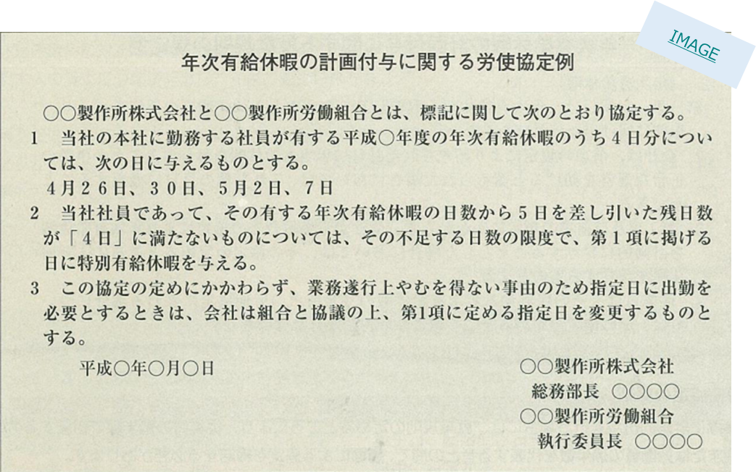

b-10
【ご注意】本書類は記載例ですので、実際の申請に使用することはできません。

b-10_法定外休暇制度を導入していることを証する書類

確認書類（就業規則等）をメールに添付し、該当頁を本シート下部に貼り付けました。 |  | ✓

【確認資料】法定外休暇制度を導入していることを証する書類
（※就業規則の写し（受付印付））
【提出方法】メールで申請書類と合わせて提出した上で、該当箇所を本シートに貼り付けてください。

 | 法定外休暇制度を導入していることを証する書類はり付け欄

b-11
【ご注意】本書類は記載例ですので、実際の申請に使用することはできません。

b-11_退職金制度を導入していることを証する書類

確認書類（就業規則等）をメールに添付し、該当頁を本シート下部に貼り付けました。 |  | ✓

【確認資料】退職金制度を導入していることを証する書類
（※就業規則の写し（受付印付））
【提出方法】メールで申請書類と合わせて提出した上で、該当箇所を本シートに貼り付けてください。

 | 退職金制度を導入していることを証する書類はり付け欄

b-12
【ご注意】本書類は記載例ですので、実際の申請に使用することはできません。

b-12_能力評価制度を導入していることを証する書類

確認書類（就業規則等）をメールに添付し、該当頁を本シート下部に貼り付けました。 |  | ✓

【確認資料】能力評価制度を導入していることを証する書類
（※就業規則の写し（受付印付））
【提出方法】メールで申請書類と合わせて提出した上で、該当箇所を本シートに貼り付けてください。

 | 能力評価制度を導入していることを証する書類はり付け欄

b-13
【ご注意】本書類は記載例ですので、実際の申請に使用することはできません。

b-13_自社サイトでの直販ページのURL及び予約完了までの画面の写し

自社サイトでの直販ページのURL |  | xxxxxxxxxxxxxxx

【備考】
・SNSでの販売は含まない。

【プラン選択または検索画面の写し】
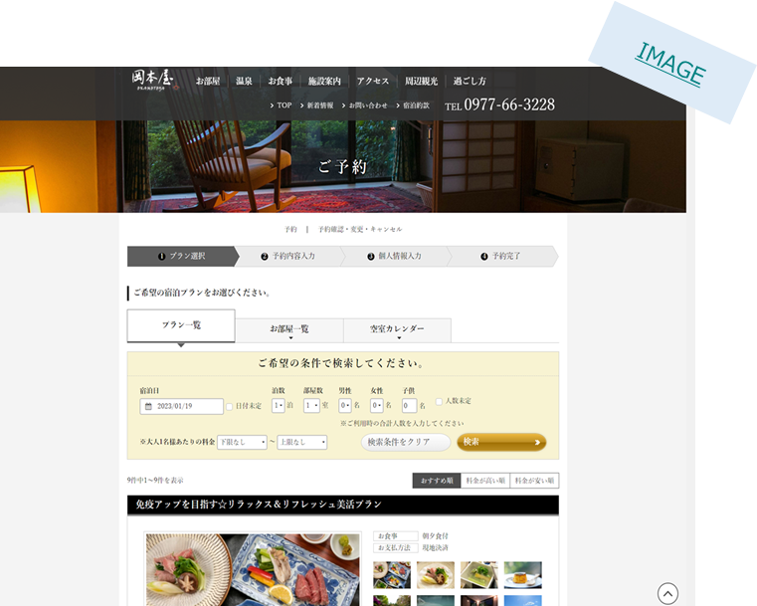
【確認資料１】自社サイトでの直販ページ
【提出方法１】本シートに記入（青字例）
【注意事項１】SNSでの販売は含みません。

 | プラン選択または検索画面の写しはり付け欄

【予約完了画面の写し】
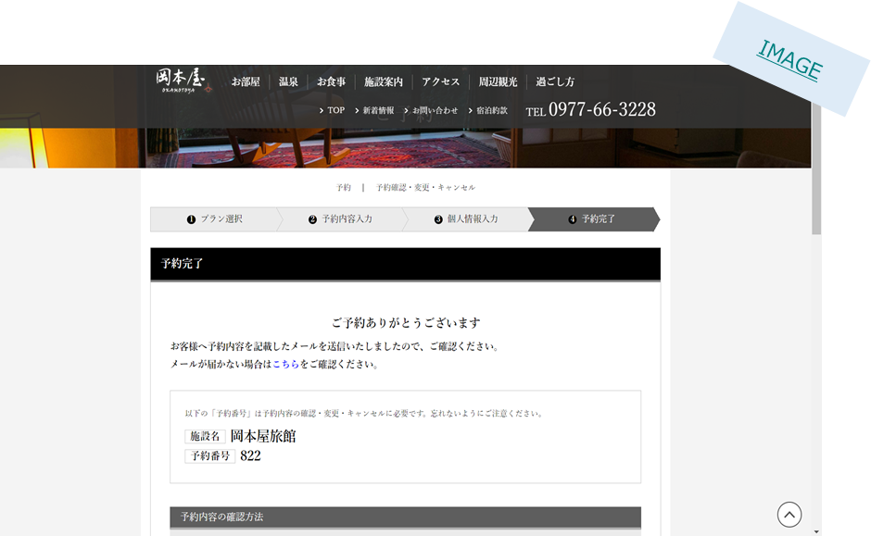
【確認資料２】予約完了までの画面の写し
【提出方法２】本シートに貼り付け
【注意事項２】自社サイトまたは複数の宿泊施設を経営している場合は、グループサイトにおいて、宿泊プランの選択から予約まで完了することができることがわかる以下の画面のスクリーンショット画像等をはりつけてください。
①プラン選択または検索画面
②予約完了画面

 | 予約完了画面の写しはり付け欄

b-14～19
【ご注意】本書類は記載例ですので、実際の申請に使用することはできません。

b-14~b-19_各システムを導入していることを証する書類

番号 | システム | 名称
b-14 | 宿泊施設管理システム（PMS） | ○○システム

b-15 | キャッシュレス決済 | △△

b-16 | レベニューマネジメントシステム | □□システム

b-17 | デジタルマーケティングシステム | ◇◇ツール

b-18 | 人事・給与管理システム | ××

b-19 | 会計（仕訳・出納・帳簿管理） | ＊＊システム

【確認資料】各システムを導入していることを証する書類
【提出方法】本シートに記入（青字例）
【注意事項】システムを導入している場合は、システム右の「名称」欄に、導入システムの名称をご記入ください。

